Bod
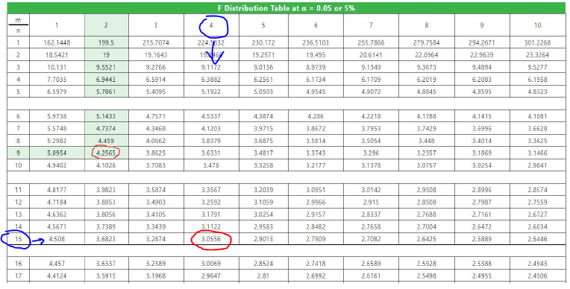
Давталт/Хувилбар | Бордоогүй (x_i) | P_90K_90 | P_90K_90N_60 | P_90K_90N_90 | P_90K_90N_120
Давталт 1 | 296.1 | 329 | 366.6 | 347.8 | 385.4
Давталт 2 | 297 | 324.3 | 345.5 | 345.5 | 427.7
Давталт 3 | 296.5 | 345 | 329 | 425.4 | 404.2
Давталт 4 | 297 | 302.9 | 446.5 | 425.4 | 373.6
Нийлбэр ∑ x_i | 1,186.6 | 1,301.2 | 1,487.6 | 1,544.1 | 1,590.9
Кв нийлбэр ∑ x_i^2 | 352,005.5 | 424,184.9 | 561,369.1 | 602,265.4 | 634,415.1
Дундаж x | 296.7 | 325.3 | 371.9 | 386.0 | 397.7

 | Хувилбар тус бүрийн кв хазайлт (x_i - x)^2
 | Бордоогүй | P_90K_90 | P_90K_90N_60 | P_90K_90N_90 | P_90K_90N_120
 | 0.36 | 13.69 | 28.09 | 1459.24 | 151.29
 | 0.09 | 1.00 | 696.96 | 1640.25 | 900.00
 | 0.04 | 388.09 | 1840.41 | 1552.36 | 42.25
 | 0.09 | 501.76 | 5565.16 | 1552.36 | 580.81
Кв дундаж хазайлт | 0.58 | 904.54 | 8,130.62 | 6,204.21 | 1,674.35

Давталтын тоо |  |  |  |  | 4
Хувилбарын тоо k |  |  |  |  | 5
Нийт объектийн тоо N |  |  |  |  | 20
Нийт объектийн нийлбэр ∑ x |  |  |  |  | 7,110.4
Нийт объектийн кв-ын нийлбэр ∑ x^2 |  |  |  |  | 2,574,239.9

Дисперс | Хэлбэлзлийн квадратын нийлбэр | Чөлөөт гишүүдийн тоо | Дисперсүүд | Дисперсүүдийн харьцаа (F test)
Ерөнхий | 46,350.5 | 19 | - | -
Бүлгийн | 29,436.2 | 4 | 7359.043 | F_1 =Бүл/Үл | 6.53
Үлдэгдэл | 16,914.3 | 15 | 1127.62 |  | 1

 |  | F_1 = 6.53

 |  | F test(4,15)=3.0556

 |  | 6.53 > 3.0556 | Га-ын ургацад бордооны тун мэдэгдэхүйц нөлөөтэй

